Param_ED_FAT
Project : | /
Customer : | TEN

Document nr : | Paramètres Easydrive - FAT

Paramètres Easy Drive

PLC type : | S7-1500F
Software: | TIA PORTAL v17

Paramétres à ajuster
 | AJUSTER LE MODE CONVENTIONNEL EN 1er
1 | Chercher ces variables dans:
 |  |  | [Program blocks]
 |  |  |  | [Loading Arms]
 |  |  |  |  | [Easydrive]
 |  |  |  |  |  | [DB]
 |  |  |  |  |  | Easydrive_Arm1_Param_DB [DB88]
 |  |  |  |  |  |  | Ouvrir avec la flèche [Slewing_param] |  |  |  |  |  |  |  | Mettre une capture écran du DB de paramètre de l'Easydrive du bras concerné
 |  |  |  |  |  |  |  |  |  | Valeurs par defaut |  |  | Valeurs réglées
 |  |  |  | A AJUSTER |  |  |  |  | nominal_pres_drop | 5000000.0 | [Pa] |  | (*) | [Pa]
 |  |  | POUR ALLER PLUS OU MOINS VITE
 |  |  | (qd speed_gain est déjà de 0,018 rad/s) |  |  |  |  |  |  |  |  | (*) | Renseignez la valeure après FAT si modification
 |  |  | MIN | 1000000.0 |  | [Pa]
 |  |  | MAX | 5000000.0 |  | [Pa]

 |  |  |  |  |  |  |  |  |  |  |  |  |  |  | (exemple d'ajustement des zones dans le prog PLC Loading arms / Easydrive)

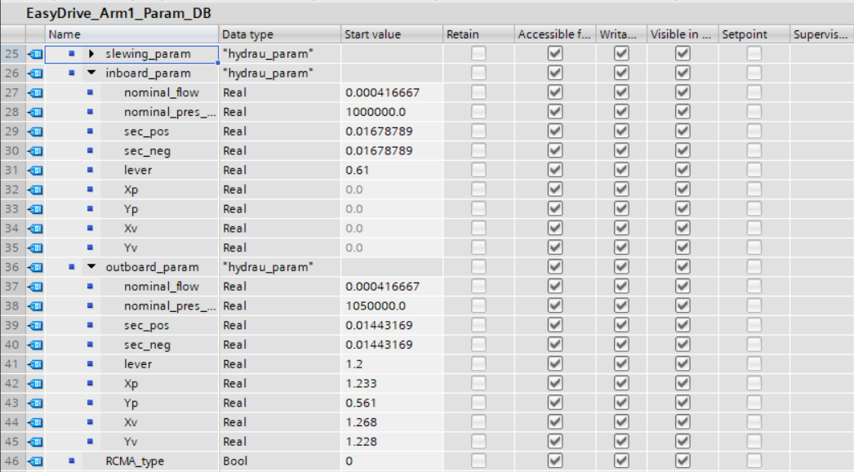
 |  |  |  |  |  |  | Ouvrir avec la flèche [Inboard_param] |  |  |  |  |  |  |  | Mettre une capture écran du DB de paramètre de l'Easydrive du bras concerné
 |  |  |  |  |  |  |  |  |  | Valeurs par defaut |  |  | Valeurs réglées
 |  |  |  | A AJUSTER |  |  |  |  | nominal_pres_drop | 5000000.0 | [Pa] |  | (*) | [Pa]
 |  |  | POUR ALLER PLUS OU MOINS VITE
 |  |  | (qd speed_gain est déjà de 0,018 rad/s) |  |  |  |  |  |  |  |  | (*) | Renseignez la valeure après FAT si modification
 |  |  | MIN | 1000000.0 |  | [Pa]
 |  |  | MAX | 5000000.0 |  | [Pa]

 |  |  |  |  |  |  | Ouvrir avec la flèche [Outboard_param]
 |  |  |  |  |  |  |  |  |  | Valeurs par defaut |  |  | Valeurs réglées
 |  |  |  | A AJUSTER |  |  |  |  | nominal_pres_drop | 5000000.0 | [Pa] |  | (*) | [Pa]
 |  |  | POUR ALLER PLUS OU MOINS VITE
 |  |  | (qd speed_gain est déjà de 0,018 rad/s) |  |  |  |  |  |  |  |  | (*) | Renseignez la valeure après FAT si modification
 |  |  | MIN | 1000000.0 |  | [Pa]
 |  |  | MAX | 5000000.0 |  | [Pa]

 |  |  |  |  |  |  |  |  |  |  |  |  |  |  | (exemple d'ajustement des zones dans le prog PLC Loading arms / Easydrive)

2 | Ajustement des gains pour vitesses angulaires (Mode Conventionnel)
 | Chercher ces variables dans:
 |  |  | [Program blocks]
 |  |  |  | [Loading Arms]
 |  |  |  |  | [Easydrive]
 |  |  |  |  |  | [DB]
 |  |  |  |  |  | Easydrive_Arm1_Param_DB [DB88]
 |  |  |  |  |  |  | Ouvrir avec la flèche [ed_param] |  |  |  |  |  |  |  | Mettre une capture écran du DB de paramètre de l'Easydrive du bras concerné
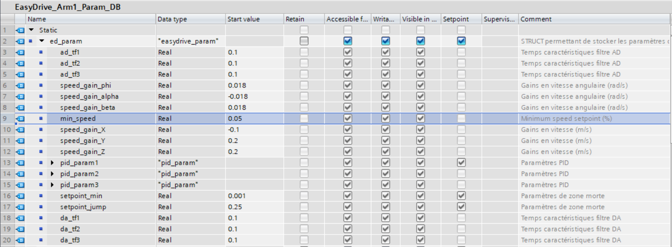
 |  |  |  |  |  |  |  |  |  | Valeurs par defaut |  |  | Valeurs réglées
 |  |  |  |  |  |  |  | speed_gain_phi |  | 0.018 | [Rad/s] |  | (*) | [Rad/s]
 |  |  |  |  | A AJUSTER |  |  | speed_gain_alpha |  | -0.018 | [Rad/s] |  | (*) | [Rad/s]
 |  |  |  | POUR ALLER PLUS OU MOINS VITE |  |  |  | speed_gain_beta |  | 0.018 | [Rad/s] |  | (*) | [Rad/s]
 |  |  |  | MIN | 0 | [Rad/s]
 |  |  |  | MAX | 0.003 | [Rad/s] |  |  |  |  |  | (*) | Renseignez les valeures après FAT si modification

 |  |  |  |  |  |  |  |  |  |  |  |  |  |  | (exemple d'ajustement des zones dans le prog PLC Loading arms / Easydrive)
 | AJUSTER LE MODE EASYDRIVE EN 2ème
3 | Ajustement des gains pour vitesses linéaire (Mode Easydrive)
 | Chercher ces variables dans:
 |  |  | [Program blocks]
 |  |  |  | [Loading Arms]
 |  |  |  |  | [Easydrive]
 |  |  |  |  |  | [DB]
 |  |  |  |  |  | Easydrive_Arm1_Param_DB [DB88]
 |  |  |  |  |  |  | Ouvrir avec la flèche [ed_param] |  |  |  |  |  |  |  | Mettre une capture écran du DB de paramètre de l'Easydrive du bras concerné
 |  |  |  |  |  |  |  |  |  | Valeurs par defaut |  |  | Valeurs réglées
 |  |  |  |  |  |  |  | speed_gain_X |  | 0.2 | [m/s] |  | (*) | [m/s]
 |  |  |  |  | A AJUSTER |  |  | speed_gain_Y |  | 0.2 | [m/s] |  | (*) | [m/s]
 |  |  |  | POUR ALLER PLUS OU MOINS VITE |  |  |  | speed_gain_Z |  | 0.2 | [m/s] |  | (*) | [m/s]
 |  |  |  | MIN | 0 | [m/s]
 |  |  |  | MAX | 0.3 | [m/s] |  |  |  |  |  | (*) | Renseignez les valeures après FAT si modification

 |  |  |  |  |  |  |  |  |  |  |  |  |  |  | (exemple d'ajustement des zones dans le prog PLC Loading arms / Easydrive)

4 | Ajustement des PID pour les 3 mouvements X, Y & Z
 | Chercher ces variables dans:
 |  |  | [Program blocks]
 |  |  |  | [Loading Arms]
 |  |  |  |  | [Easydrive]
 |  |  |  |  |  | [DB]
 |  |  |  |  |  | Easydrive_Arm1_Param_DB [DB88]
 |  |  |  |  |  |  | Ouvrir avec la flèche [pid_param1] |  |  | [X movment] |  |  |  |  | Mettre une capture écran du DB de paramètre de l'Easydrive du bras concerné
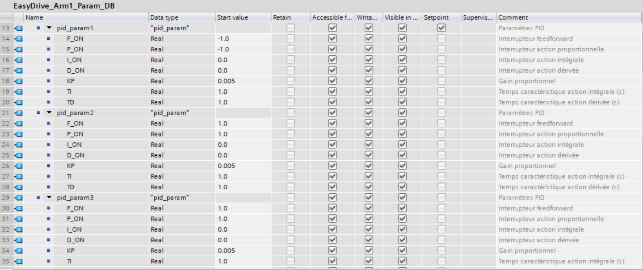
 |  |  |  |  |  |  |  |  |  | Valeurs par defaut |  |  | Valeurs réglées
 |  |  |  |  |  |  |  | F_ON |  | -1.0 |  |  | (*)
 |  |  |  |  |  |  |  | P_ON |  | -1.0 |  |  | (*)
 |  | A AJUSTER
 |  | AUGMENTER LE GAIN [Kp] JUSQU’À OSCILLATION DE L'AXE |  |  |  |  |  | Kp |  | 0.001 |  |  | (*)
 |  | A DIMINUER DES OSCILLATION DE L'AXE
 |  | MIN | 0.0 |  |  |  |  |  |  |  |  | (*) | Renseignez les valeures après FAT si modification
 |  | MAX | 0.010

 |  |  |  |  |  |  | Ouvrir avec la flèche [pid_param1] |  |  | [Y movment]
 |  |  |  |  |  |  |  |  |  | Valeurs par defaut |  |  | Valeurs réglées
 |  |  |  |  |  |  |  | F_ON |  | 1.0 |  |  | (*)
 |  |  |  |  |  |  |  | P_ON |  | 1.0 |  |  | (*)
 |  | A AJUSTER
 |  | AUGMENTER LE GAIN [Kp] JUSQU’À OSCILLATION DE L'AXE |  |  |  |  |  | Kp |  | 0.001 |  |  | (*)
 |  | A DIMINUER DES OSCILLATION DE L'AXE
 |  | MIN | 0.0 |  |  |  |  |  |  |  |  | (*) | Renseignez les valeures après FAT si modification
 |  | MAX | 0.010 |  |  |  |  |  |  |  |  |  |  |  | (exemple d'ajustement des zones dans le prog PLC Loading arms / Easydrive)

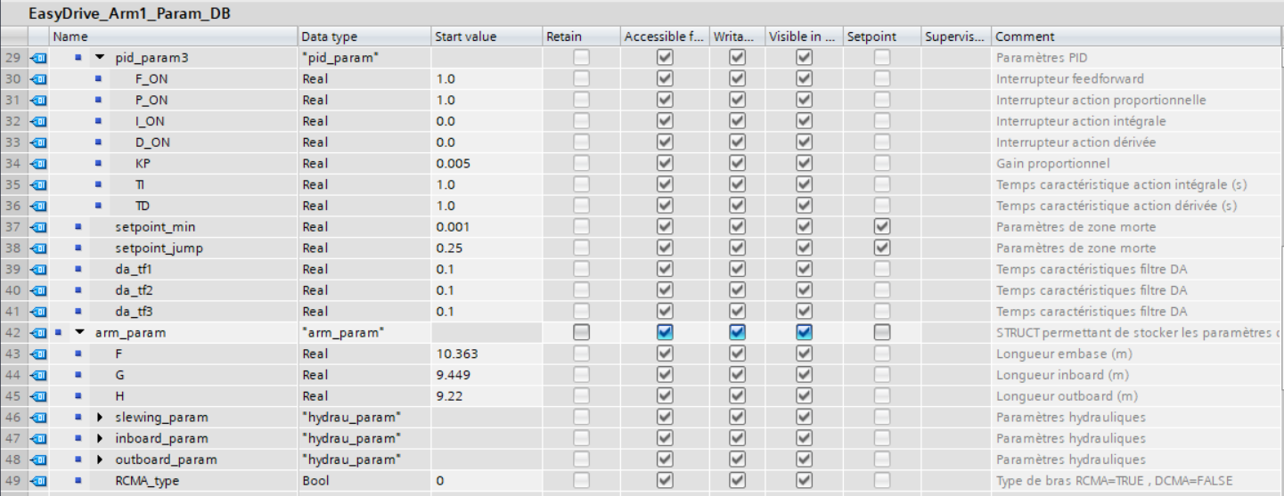
 |  |  |  |  |  |  | Ouvrir avec la flèche [pid_param1] |  |  | [Z movment] |  |  |  |  | Mettre une capture écran du DB de paramètre de l'Easydrive du bras concerné
 |  |  |  |  |  |  |  |  |  | Valeurs par defaut |  |  | Valeurs réglées
 |  |  |  |  |  |  |  | F_ON |  | 1.0 |  |  | (*)
 |  |  |  |  |  |  |  | P_ON |  | 1.0 |  |  | (*)
 |  | A AJUSTER
 |  | AUGMENTER LE GAIN JUSQU’À OSCILLATION DE L'AXE |  |  |  |  |  | Kp |  | 0.001 |  |  | (*)
 |  | A DIMINUER DES OSCILLATION DE L'AXE
 |  | MIN | 0.0 |  |  |  |  |  |  |  |  | (*) | Renseignez les valeures après FAT si modification
 |  | MAX | 0.010

 |  |  |  |  |  |  |  |  |  |  |  |  |  |  | (exemple d'ajustement des zones dans le prog PLC Loading arms / Easydrive)

